02_手順
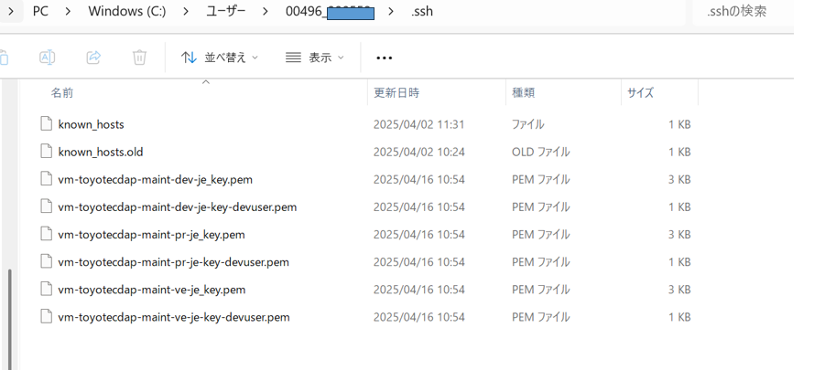
02_手順

前提
 | 開発環境への接続に使用するアカウント情報が準備されていること。
 | Power BI Desktop がインストール済みで、開発用レポートの編集・発行権限を有していること。

手順一覧

 | No |  | 手順 |  |  | 概要
 | 1 |  | 事前確認 |  |  | 既存ユーザーが自身の接続方式を確認します。
 | 2-1 |  | VWH 新規セットアップ |  |  | PowerBIの設定ファイルを編集する手順を示します。
 | 2-2 |  | VWH 切替作業 |  |  | Azure CLIのインストール手順を示します。

詳細手順

 | 2-1) VWH 新規セットアップ

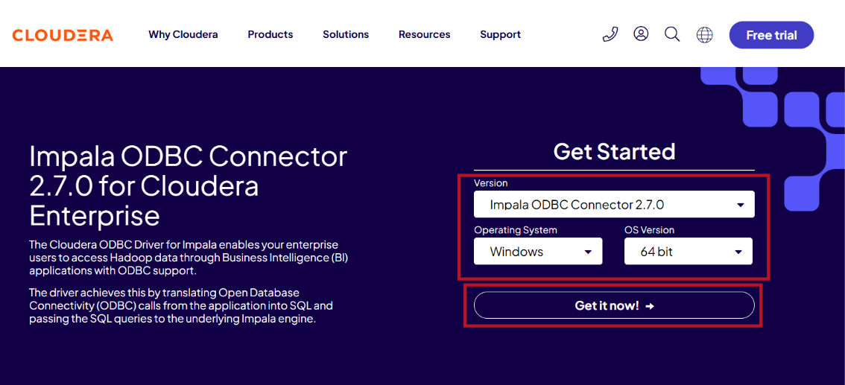
 |  | No |  | 手順 |  |  | 詳細 |  |  |  |  |  |  |  | 証跡
 |  | 1 |  | ・Cloudera 公式サイトから Impala ODBC Connector 2.7.0
 |  |  |  | をダウンロードし、インストールします。

 |  |  |  | 公式ダウンロードURL：
 |  |  |  |  | https://www.cloudera.com/downloads/connectors/impala/odbc/2-7-0.html

 |  |  |  | バージョン：
 |  |  |  |  | Impala ODBC Connector2.7.0

 |  |  |  | Operating System：
 |  |  |  |  | Windows
 |  |  |  | ※ 本手順では Windows 版のみ を対象として説明します。

 |  |  |  | OS Version：
 |  |  |  |  | 64 bit

 |  |  |  | クリック「Get It Now!」

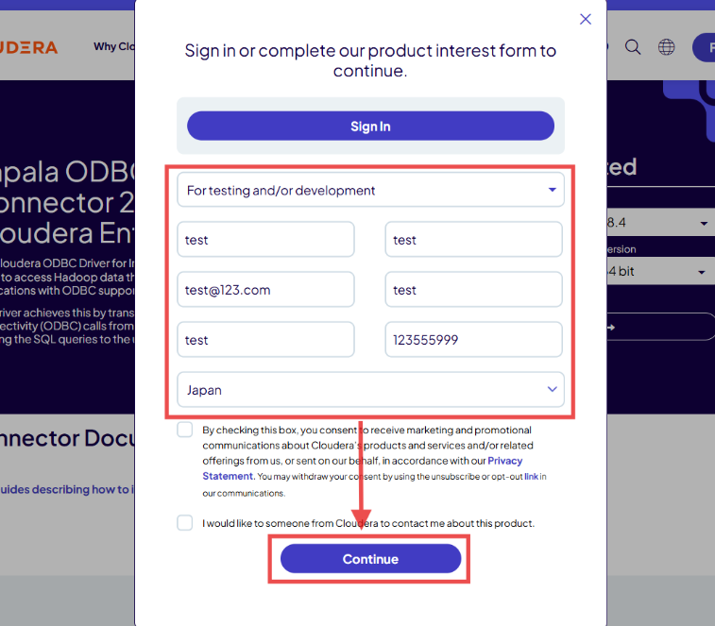
 |  | 2 |  | ・ダウンロード前にアンケート入力画面が表示されます。
 |  |  |  | 情報を入力し、「Continue」をクリックします。

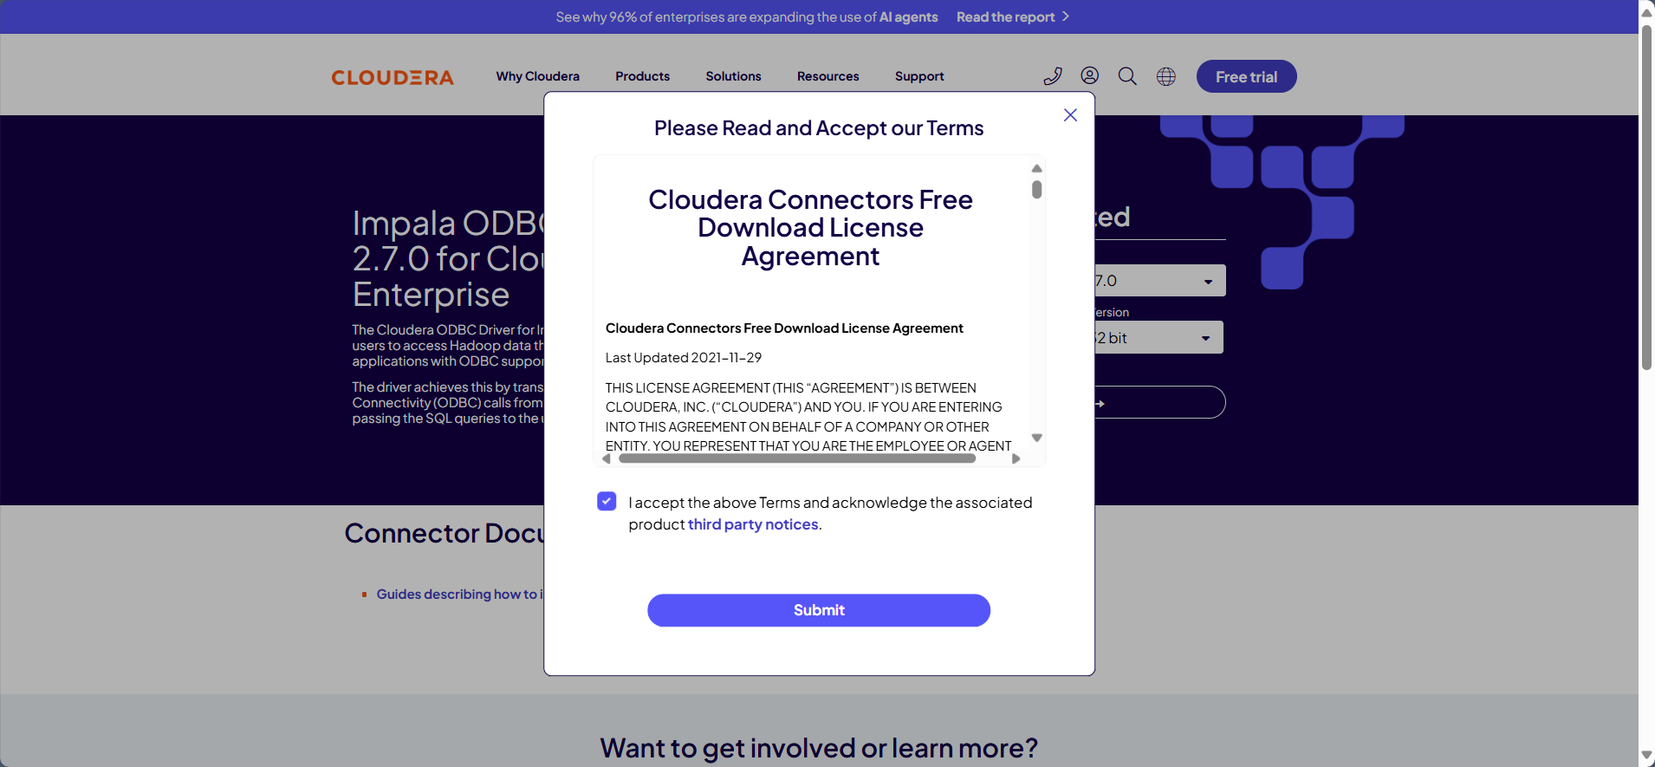
 |  | 3 |  | ・利用規約に同意したうえで「Submit」をクリックし、
 |  |  |  | ダウンロードが開始されるまで待ちます。

「Submit」をクリックすると、 ダウンロード開始。

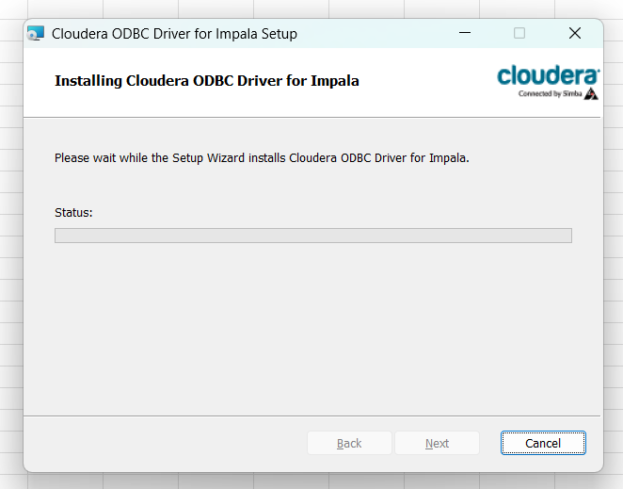
 |  | 4 |  | ・ダウンロードした 「.msi」ファイルを開き、
 |  |  |  | 画面の指示に従って 「Next」 を押し進めます。
 |  |  |  | インストール処理が完了するまで待機します。

 |  | 5 |  | ・インストール後、C ドライブ直下の Program Files 配下
 |  |  |  | に作成される

 |  |  |  | 「Cloudera ODBC Driver for Impala」 フォルダーを
 |  |  |  | Power BI 用フォルダーへコピーします

 |  |  |  | ■ コピー元（インストール先）
 |  |  |  | C:\Program Files\Cloudera ODBC Driver for Impala

 |  |  |  | ■ コピー先（Power BI 側フォルダー）
 |  |  |  | C:\Program Files\Microsoft Power BI Desktop\bin\ODBC Drivers\

 |  |  |  | ※Power BI Desktop が ODBC ドライバーを正しく
 |  |  |  | 認識するためには、
 |  |  |  | 上記コピー作業が必要となります。

 |  | 6 |  | 「C:\Program Files\Microsoft Power BI Desktop\bin\ODBC Drivers」
 |  |  |  | フォルダー内にある
 |  |  |  | 「Simba Impala ODBC Driver.ini」 を開き、
 |  |  |  | 内容を修正する

 |  |  |  | ※ この設定ファイルを編集するには、管理者権限 で開く必要
 |  |  |  | メモ帳などを「管理者として実行」してから開いてください。

 |  |  |  |  |  |  |  |  |  |  | ODBC Driver設定内容：
 |  |  |  |  |  |  |  |  |  |  | [Simba Impala ODBC Driver]
 |  |  |  |  |  |  |  |  |  |  | # Oringinally PowerBI will use its embedded driver, we can change it to Cloudera version
 |  |  |  |  |  |  |  |  |  |  | # Driver=Simba Impala ODBC Driver\ImpalaODBC_sb64.dll
 |  |  |  |  |  |  |  |  |  |  | Driver=Cloudera ODBC Driver for Impala\lib\ClouderaImpalaODBC64.dll

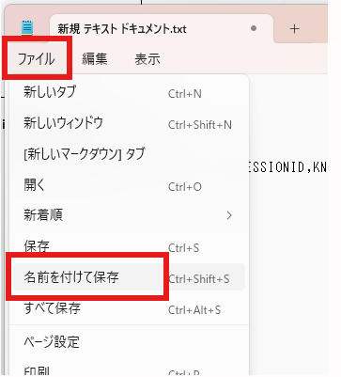
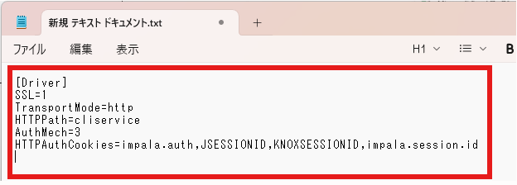
 |  | 7 |  | フォルダー「C:\Program Files\Microsoft Power BI Desktop\bin\ODBC Drivers\Cloudera ODBC Driver for Impala\lib」
 |  |  |  | にテキストファイルを作成し、右のような内容を貼り付け、
 |  |  |  | ファイル名を「cloudera.impalaodbc.ini」をとして保存する
 |  |  |  | ※ファイルの拡張子をiniにする

 |  |  |  |  |  |  |  |  |  | cloudera.impalaodbc.ini設定内容：
 |  |  |  |  |  |  |  |  |  | [Driver]
 |  |  |  |  |  |  |  |  |  | SSL=1
 |  |  |  |  |  |  |  |  |  | TransportMode=http
 |  |  |  |  |  |  |  |  |  | HTTPPath=cliservice
 |  |  |  |  |  |  |  |  |  | AuthMech=3
 |  |  |  |  |  |  |  |  |  | HTTPAuthCookies=impala.auth,JSESSIONID,KNOXSESSIONID,impala.session.id

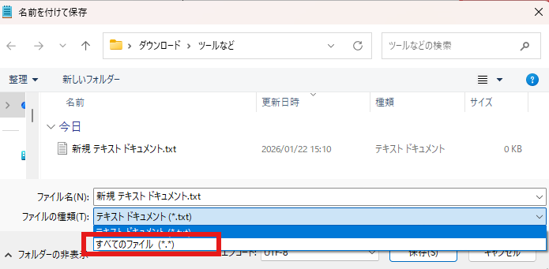
 |  | 8

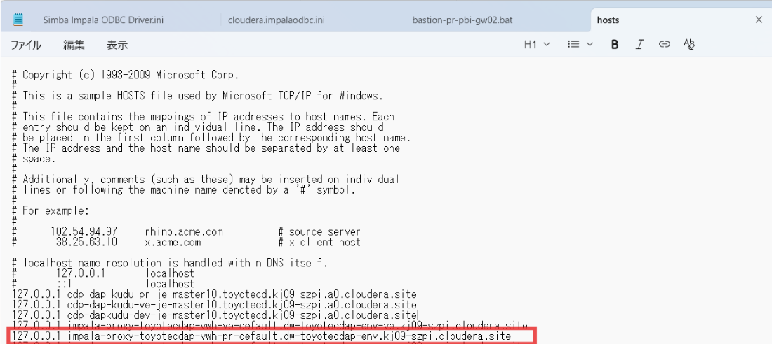
 |  |  |  | ・以下のパスを参照し、Host が配置されているフォルダーを開きます。
 |  |  |  | C:\Windows\System32\drivers\etc\hosts
 |  |  |  | そのフォルダーに、下記の「Host追加内容」を 追記 してください。

Host追加内容：
127.0.0.1 impala-proxy-toyotecdap-vwh-pr-default.dw-toyotecdap-env.kj09-szpi.cloudera.site
127.0.0.1 impala-proxy-toyotecdap-vwh-ve-default.dw-toyotecdap-env-ve.kj09-szpi.cloudera.site
127.0.0.1 impala-proxy-toyotecdap-vwh-dev-default.dw-toyotecdap-env-dev.kj09-szpi.cloudera.site

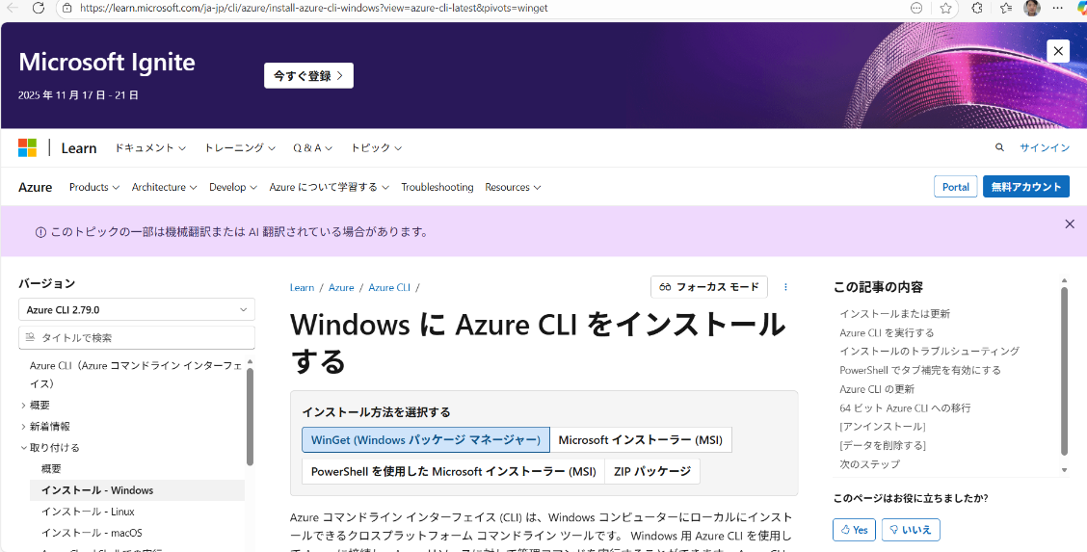
 |  | 10 |  | ・ 以下の Microsoft 公式サイトより Azure CLI をダウンロードできます。
 |  |  |  | URL：
 |  |  |  |  | Windows に Azure CLI をインストールする | Microsoft Learn

 |  |  |  | 上記ページに記載されている手順に従い、
 |  |  |  | Azure CLI をインストールしてください。
【補足】
Azureインストール後、cmdなどのコマンド実行ツールで下記のエラーが出た場合：
ImportError: DLL load failed while importing win32file: 指定されたモジュールが見つかりません。
下記の3つのコマンドをPowerShell上で順に実行
①アンインストール winget uninstall Microsoft.AzureCLI
②インストール winget install Microsoft.AzureCLI
③環境変数パス更新 $env:PATH = [System.Environment]::GetEnvironmentVariable("PATH","Machine") + ";" + [System.Environment]::GetEnvironmentVariable("PATH","User")
※③のパス更新は恒久的な更新ではないが、環境変数「Path」の設定値がローカルPC「設定」内にある場合は
万が一に備え、環境変数「Path」のバックアップを保存しておくと復旧可能。
参考）az upgrade で Azure CLI をアップグレードしたらぶっ壊れた

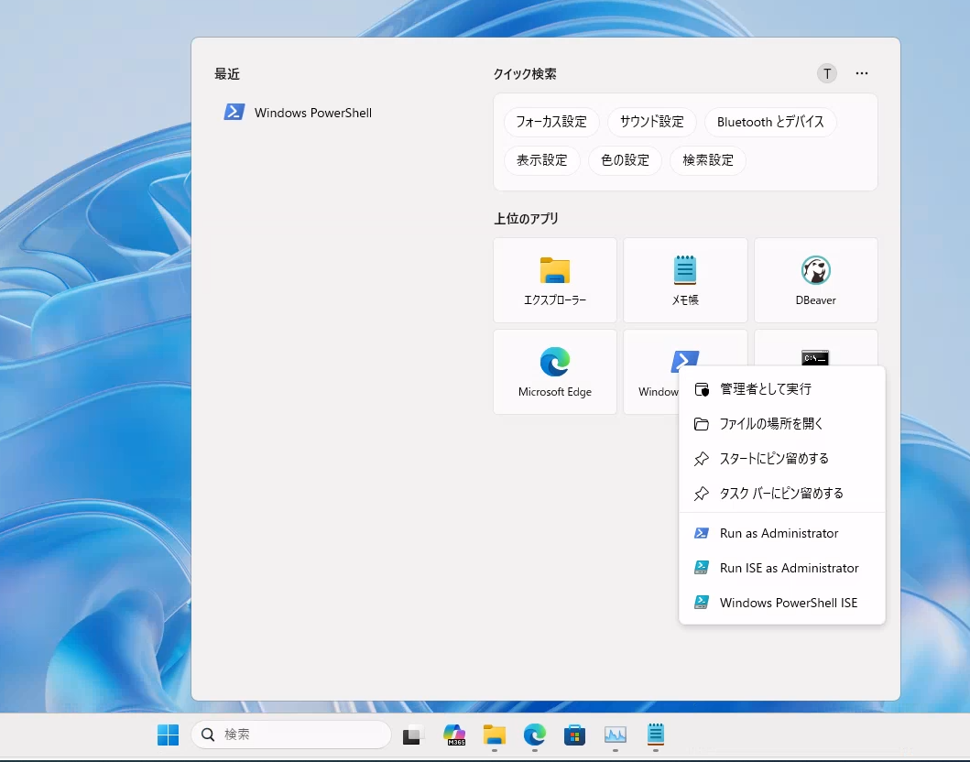
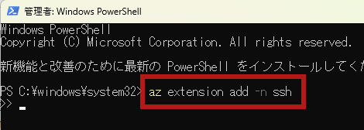
 |  | 11 |  | ・Azure CLI 拡張機能（SSH）
 |  |  |  | Azure CLI のインストール後、PowerShell を管理者として実行します。
 |  |  |  | 以下のコマンドを入力し、SSH 拡張機能をインストールします：
 |  |  |  |  | az extension add -n ssh

すでにインストール済みの場合は 「already installed」 と表示されます。 未インストールの場合は、自動的にインストールが開始されます。
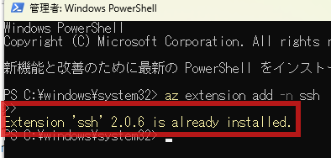

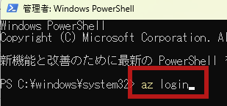
 |  | 12 |  | ・Azureの認証情報設定
 |  |  |  | Azure CLI のインストール後、PowerShell を管理者として実行します。
 |  |  |  | 以下のコマンドを入力し、SSH 拡張機能をインストールします：
 |  |  |  |  | az login

 |  |  |  | コマンド実行後、自動的にサインイン画面が表示されます。
 |  |  |  | 芝浦メンバーの場合は、自身のアカウントでそのままログイン可能です。
 |  |  |  | それ以外のメンバーは、必要に応じて 管理担当者へログイン情報を確認してください。

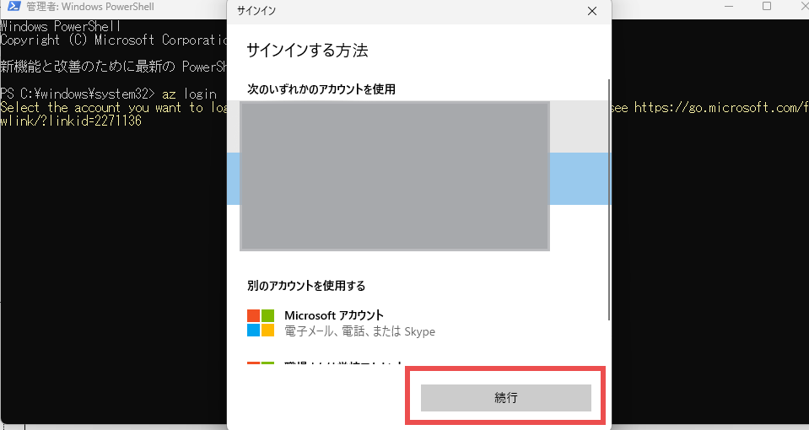

コマンド実行後、サインイン画面が表示されます。 芝浦メンバーの場合は、自身のアカウントでそのままログイン可能です。 それ以外のメンバーは、管理担当者へログイン情報を確認してください。

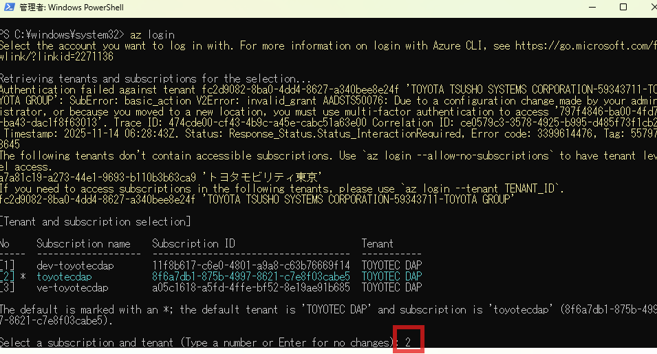
 |  | 13 |  | サインイン後、テナントを選択します。
 |  |  |  | 本手順では 本番環境（toyotecdap） を使用するため、
 |  |  |  | 一覧の No.2「toyotecdap」 を選択します。
 |  |  |  | 「2」 を入力し、Enter キーを押してください。

【補足】
az loginでキャプチャの3環境が表示されない場合は
下記のコマンドでテナントを明確に指定してみる
az login --tenant 66ca1a2b-16f9-4b9c-9062-439fd5810db3 --debug
※環境が表示されない例
・別案件の環境が表示される
・下記のエラーが表示される
'既存の接続はリモート ホストに強制的に切断されました。', None, 10054, None))
それでも繋がらない場合は、下記をためしてみる
・exitでツールを閉じる
・PowerShellを「管理者として開く」で開きなおしてみる
・時間をおいて再度ためす
 |  |  |  |  |  |  |  |  |  |  |  | 環境名の対応については、以下の一覧を参照してください。
 |  |  |  |  |  |  |  |  |  |  |  | サブスクリプション
 |  |  |  |  |  |  |  |  |  |  |  | 1 | 開発 | dev-toyotecdap
 |  |  |  |  |  |  |  |  |  |  |  | 2 | 本番 | toyotecdap
 |  |  |  |  |  |  |  |  |  |  |  | 3 | 検証 | ve-toyotecdap

 |  | 14 |  | 認証鍵のダウンロード |  |  |  | ①以下のURLを開く
 |  |  |  |  |  |  |  | https://tatgroup.sharepoint.com/:f:/s/TEC_U-SLIM879/IgCuXUmNQnA5QJ20dsd3oycBARiQH-berMFext2tTT-qB8w?e=EoDCKa

 |  |  |  |  |  |  |  | ②フォルダーにあるすべてのファイルをダウンロード

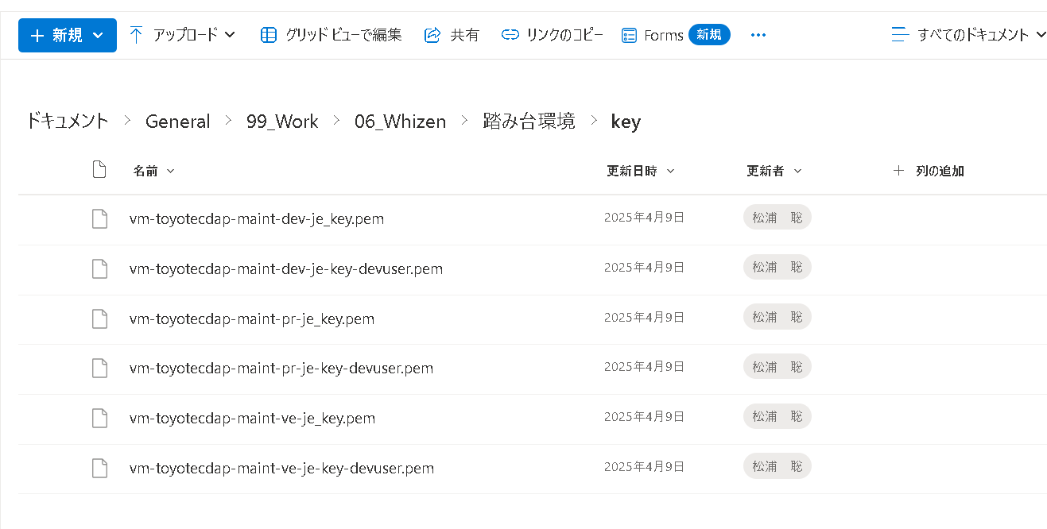

 |  |  |  |  |  |  |  | ➂ダウンロードしたファイルをローカルPCの%HOMEPATH%\.sshに保存
 |  |  |  |  |  |  |  | 例: C:\Users\00496_000000\.ssh
 |  |  |  |  |  |  |  |  | ※homepathの部分は、ユーザによって異なる
 |  |  |  |  |  |  |  |  | 「.ssh」フォルダーがない場合、新規作成する必要

